審査フロー
JIIMAデジタルシームレスソフト法的要件認証 審査フロー (令和7年改正版） | 2025/11/28 Rev.1.00 JIIMA 法務委員会 制作
■審査フロー

法第８条第５項
告示

JIIMA認証電子取引ソフト
法的要件認証制度を取得している
No
× 審査対象外

Yes

授受＆保存の要件を
満たしている

No
× 不合格

Yes

※「国税庁長官が定める基準の確認」では、
「a. Peppol発行」／「b.Peppol 受領」／「c.銀行取引受領」の
それぞれで認証します。
「a. Peppol発行」・・・Peppolネットワークで発行されたデータを保存システムに自動連携して保存します。
「b.Peppol 受領」・・・Peppolネットワークから受領したデータを保存システムに自動連携して保存します。
「c.銀行取引受領」・・・金融機関の銀行取引明細（決済データ）を受領して保存システムに
自動連携して保存します。
国税庁長官の定める
基準を満たしていること
No
× 不合格

Yes

合格
※「国税庁長官が定める基準の確認」

補足１
補足資料：自動連携について |  |  | 2025/11/28 Rev.1.00 JIIMA 法務委員会 制作

 | 人の手を介さずに、自動連携して保存されることが要件となります。

 | （１）RPA連携の場合

 |  | 自動連携と見なされる例

Peppolプロバイダ
最新の取引情報を取得
API 連携
ファイル連携
保存

C3
アクセスポイント
電子取引
システム
特定電子計算機処理システム

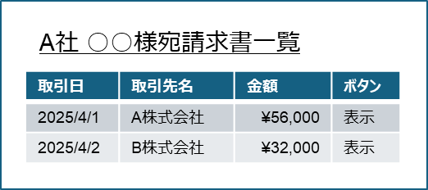

電子取引システムからRPA等を介して自動連携して保存するケース
以下の作業を「人の手を介さずに」自動的に行うものとする。 ・人の手で行う作業をRPAに記録し、自動実行する。
※「人の手を介さずに」自動実行できるような仕組みとなっているかが ポイント。
※CSVダウンロードなどデータ操作に人の手を介さないもの。

RPA等

ロボット(RPA等) が
ログインしてダウンロードする

一定間隔で取得

 |  | 人の手を介すると判断される例

最新の取引情報を取得
Peppolプロバイダ
API 連携
ファイル連携
保存

C3
アクセスポイント
電子取引
システム
特定電子計算機処理システム

RPA等

ファイル登録はRPAなどで実施

人の手を介している
ファイルダウンロードは
担当者が実施

 | （２）電子メールの場合

 |  | 自動連携と見なされる例

保存
メールサーバ
ETL処理など
特定電子計算機処理システム

メール受信
データ
加工(*)
データ登録

電子取引システムからRPA等を介して自動連携して保存するケース
メールサーバから取得した個々のメールを、システム的に処理してデータ保存するもの

(*) データ加工は、合理的な範囲（法要件）を指す。

 |  | 人の手を介すると判断される例

保存
メールサーバ
メールソフト画面
RPA等
特定電子計算機処理システム

ファイル登録はRPAなどで実施

人の手を介している
添付ダウンロードは
担当者が実施

別表2
別表2.PDF種別に関する説明 |  |  | 2025/11/28 Rev.1.00 JIIMA 法務委員会 制作

請求書
 | 種別 | 説明 | イメージ
 | データ添付方式 | XMLデータなどの別のファイルを1つのPDFファイルにまとめて格納する方式です。 PDFは「コンテナ」のような役割を果たし、添付したファイルは独立した状態で保持されます。 XML等半構造化データであれば、「請求金額」等のラベルがついている為、データの自動取得が可能です。 | 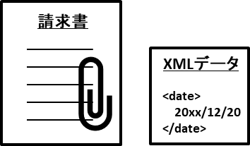
 | テキスト埋込方式 | PDFファイルの中身はテキスト（文字）で記載されています。 フォーマットの決まりがない為、テキストで書かれているものの、 取引日と請求日を取り違えるなど、 データの自動取得時に誤った値を取得する可能性があります。
請求書
 | 画像方式 | PDFファイルの中身は画像です。 一見、他の方式と同じように見えますが、テキスト（文字）ではない為、 OCR等を用いて、テキスト（データ）の取得が必要となります。 0（ゼロ）とo(オー)を見間違えるなど、 データの自動取得時に誤った値を取得する可能性があります。 ペーパーレスFAXもこの方式となります。

